工作表1
订单编号：1866
业务员： | 思欣
下单内容： | 款式/皮料/颜色： |  | 黑色/ 肚皮无拼腰带(普通大货)/ 38mm宽/ 圆头/ 油边方案/ 115cm总长*2 38mm宽/ 方头/ 油边方案/ 110cm总长*1
 | 五金： |  | 无
 | 工艺/Logo： |  | 机车/ 无
下单日期： | 2018-05-07
预计出货日期： | 2018-05-17
其他备注：
参考图片： | 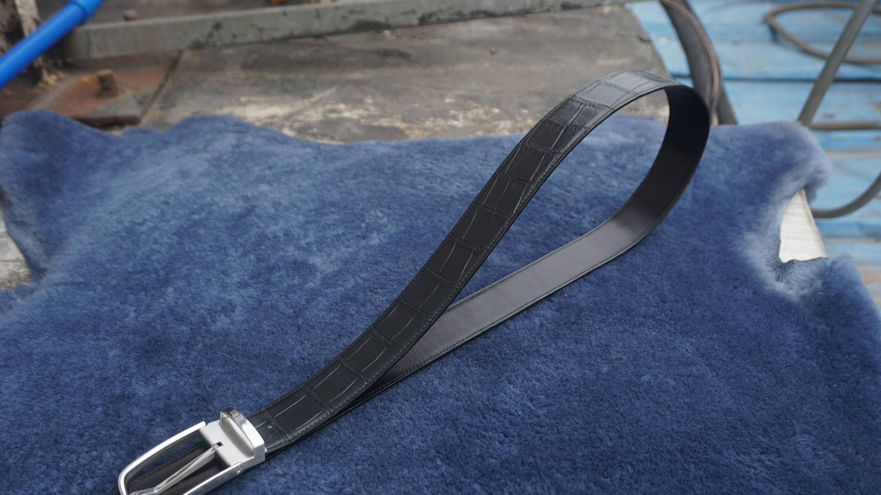

开料 | 铲皮 | 拖料 | 台面 | 油边 | 打斩/ 缝线

五金/ 包装/ QC |  | 技术管理 |  | 厂长签字

